3.4
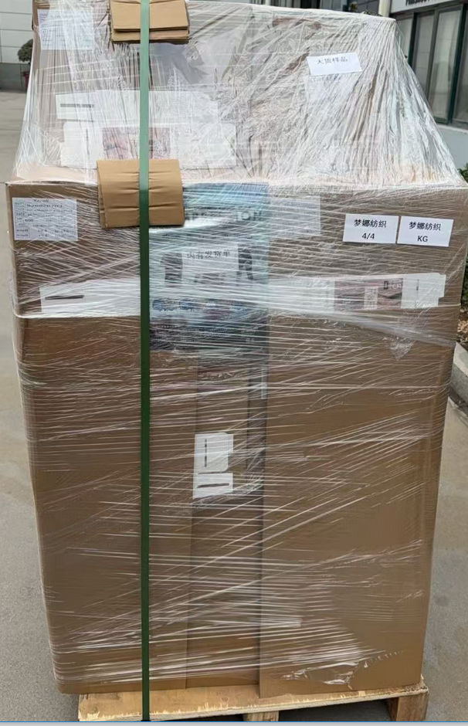
（Relay Packaging Technology & Solution Delivery List）
Shipping Date 发货日期: |  |  | 2026-03-06
快递单号: |  |  | S71081674275 顺心捷达

订单号 | 产品型号 | PO号 | 订单数 | 总实发数 | 总箱数 | 装箱明细
S26020703 | FFGD/26/M11944G-UK-SHADE2 适配纸挂钩 | 4500356786 | 16800 | 17136 | 29 | 28箱*600个+1箱*336 托盘号1/4 2/4
合计： |  |  |  | 17136 | 29

（Relay Packaging Technology & Solution Delivery List）
Shipping Date 发货日期: |  |  | 2026-03-06
快递单号: |  |  | S71081674275 顺心捷达

订单号 | 产品型号 | PO号 | 订单数 | 总实发数 | 总箱数 | 装箱明细
S26020703 | FFBT/26/M11968G-UK-BLACK | 4500356786 | 1051 | 1073 | 3 | 2箱*450个+1箱*173 托盘号4/4
合计： |  |  |  | 1073 | 3

（Relay Packaging Technology & Solution Delivery List）
Shipping Date 发货日期: |  |  | 2026-03-06
快递单号: |  |  | S71081674275 顺心捷达

订单号 | 产品型号 | PO号 | 订单数 | 总实发数 | 总箱数 | 装箱明细
S26020703 | FFGD/26/M11944G-UK-BLACK 适配纸挂钩 | 4500356786 | 5250 | 5355 | 9 | 8箱*600个+1箱*555 托盘号4/4
合计： |  |  |  | 5355 | 9

（Relay Packaging Technology & Solution Delivery List）
Shipping Date 发货日期: |  |  | 2026-03-06 |  |  |  | 共4托盘 大货样和发货单都在第四个托盘上
快递单号: |  |  | S71081674275 顺心捷达

订单号 | 产品型号 | PO号 | 订单数 | 总实发数 | 总箱数 | 装箱明细
S26020703 | FFGD/26/M11944G-UK-SHADE1 适配纸挂钩 | 4500356786 | 3676 | 3750 | 7 | 6箱*600个+1箱*150 托盘号3/4
合计： |  |  |  | 3750 | 7

（Relay Packaging Technology & Solution Delivery List）
Shipping Date 发货日期: |  |  | 2026-03-06
快递单号: |  |  | S71081674275 顺心捷达

订单号 | 产品型号 | PO号 | 订单数 | 总实发数 | 总箱数 | 装箱明细
S26020703 | FFGD/26/M11944G-UK-SHADE3 适配纸挂钩 | 4500356786 | 1575 | 1607 | 3 | 2箱*600个+1箱*407 托盘号3/4
合计： |  |  |  | 1607 | 3

（Relay Packaging Technology & Solution Delivery List）
Shipping Date 发货日期: |  |  | 2026-03-06
快递单号: |  |  | S71081674275 顺心捷达

订单号 | 产品型号 | PO号 | 订单数 | 总实发数 | 总箱数 | 装箱明细
S26020703 | FFLX/26/M11991G-UK-BLACK(OPT1) | 4500356786 | 1576 | 1608 | 4 | 3箱*450个+1箱*258 托盘号4/4
合计： |  |  |  | 1608 | 4

（Relay Packaging Technology & Solution Delivery List）
Shipping Date 发货日期: |  |  | 2026-03-06
快递单号: |  |  | S71081674275 顺心捷达

订单号 | 产品型号 | PO号 | 订单数 | 总实发数 | 总箱数 | 装箱明细
S26020703 | FFLX/26/M11991G-CE-BLACK(OPT1) | 4500356786 | 1050 | 1071 | 3 | 2箱*450个+1箱*171 托盘号4/4
合计： |  |  |  | 1071 | 3

（Relay Packaging Technology & Solution Delivery List）
Shipping Date 发货日期: |  |  | 2026-03-06
快递单号: |  |  | S71081674275 顺心捷达

订单号 | 产品型号 | PO号 | 订单数 | 总实发数 | 总箱数 | 装箱明细
S26020703 | FFGD/26/M11944G-CE-SHADE2 适配纸挂钩 | 4500356786 | 3675 | 3749 | 7 | 6箱*600个+1箱*149 托盘号3/4
合计： |  |  |  | 3749 | 7

（Relay Packaging Technology & Solution Delivery List）
Shipping Date 发货日期: |  |  | 2026-03-06
快递单号: |  |  | S71081674275 顺心捷达

订单号 | 产品型号 | PO号 | 订单数 | 总实发数 | 总箱数 | 装箱明细
S26020703 | FFGD/26/M11944G-CE-BLACK 适配纸挂钩 | 4500356786 | 1575 | 1607 | 3 | 2箱*600个+1箱*407 托盘号3/4
合计： |  |  |  | 1607 | 3

